产品列表9
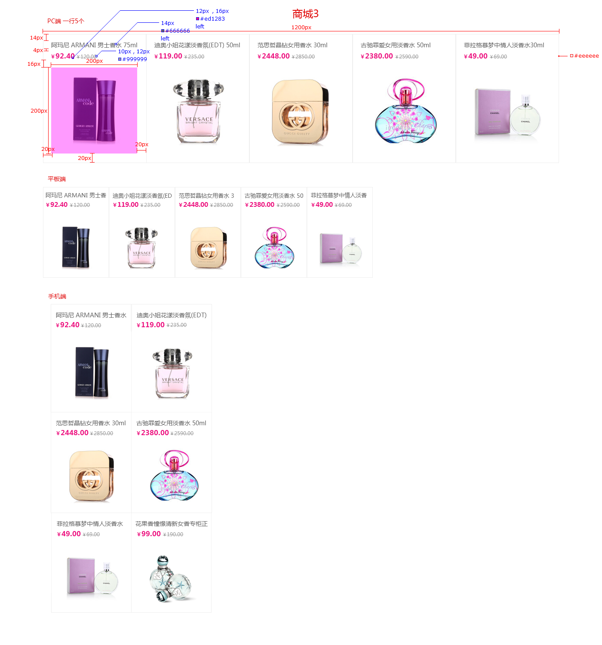
样式名称：传统商城购物列表
图片展示区域

序号 | 交互说明 |  | 备注 | 专有样式 | 默认 |  | 经过/选中
1 |  |  | 参考链接 | 标题 | 文本 | color:#666 | 文本 | 无
2 | 悬停时，图片有向左水平移动5个像素，鼠标移开，恢复默认状态 |  | 交互效果 |  |  | font-size:14px
 |  |  | 参考http://www.yhd.com/
 |  |  |  | 价格 | 文本 | color:#紫色 | 文本 | 无
序号 | 属性 | 值 | 备注 |  |  | font-size:16px
1 | 模块layout | 传统商城购物列表
2 | 色系 | 紫色（默认） |  | 市场价 | 文本 | color:#999 | 文本 | 无
3 | 数据来源 | 全部/指定分类/指定产品 |  |  |  | font-size:12px
4 | 产品类型
5 | 产品标签 |  |  | 购物按钮 | 文本 | color:#fff | 文本 | 无
6 | 显示个数 | 10个 |  |  |  | font-size:25px |  | 无
7 | 显示列数 | PC：5个；横IPad：5个；IPad：5个；Phone ：2个
8 | 产品排序 | 时间/名称/销量/价格/产品排序 |  | 产品项 | 背景 | bg color：无 | 背景 | 无
9 | 展示内容 | 图片，名称，价格,市场价 |  |  | 边框 | 1px solid #eee | 边框 | 1px solid #eee
10 | 列表排序 | 显示/隐藏（默认） | 列表风格才显示该设置
11 | 高级筛选 | 显示/隐藏（默认） | 列表风格并且分类页里才显示该设置 | 列表筛选 | 文本 | Color:#000 | 文本 | Color:#fff
12 | 分页 | 加载更多/传统分页/隐藏（默认） |  |  |  | font-size:14px |  | 无
13 | 跳转方式 | 当前页面/新建页面（默认） |  |  |  |  |  | bg color：#紫色

序号 | 色系 | 默认 | 悬停/选中
1 | 红 | 价格切换红色 | 价格切换红色
2 | 粉 | 价格切换粉色 | 价格切换粉色
3 | 橙 | 价格切换橙色 | 价格切换橙色
4 | 黄 | 价格切换黄色 | 价格切换黄色
5 | 绿 | 价格切换绿色 | 价格切换绿色
6 | 青 | 价格切换青色 | 价格切换青色
7 | 蓝 | 价格切换蓝色 | 价格切换蓝色
8 | 紫 | 价格切换紫色 | 价格切换紫色
9 | 棕 | 价格切换棕色 | 价格切换棕色
10 | 黑 | 价格切换黑色 | 价格切换黑色

标注图

